상품제안서
디월스 USB 발열조끼 | 상품코드: S19730

 |  |  |  |  |  |  | 02-713-8555 | www.synergygift.co.kr
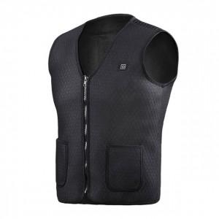

【상세/제작정보】 | <p><span style="font-size: 14pt;">※ 조끼는 기본 단품으로 보조배터리 별매 입니다.</span></p><p><span style="font-size: 14pt;">※ 조끼 인쇄불가, opp비닐에 스티커 제작 및 부착 가능합니다.</span></p><p><span style="font-size: 14pt;">※ 제품사이즈&nbsp;</span><span style="font-size: 18.6667px;">M/L/XL/2XL/4XL 택 가능</span><span style="font-size: 14pt;">​</span></p>

【인쇄/포장옵션】 | 스티커 / OPP(비닐)

【공급단가】 | 수량 | 30~ | 100~ | 300~ | 500~ | 1,000~
*VAT별도 | 조끼단품 | 22,100원 | 20,910원 | 19,890원 | 19,380원 | 19,040원
 | 보조배터리 추가 | 34,320원 | 32,470원 | 30,880원 | 30,090원 | 29,560원

【상품 URL】 | https://www.synergygift.co.kr:443/src/goods_detail.php?gdno=14914

